ANEXO_3

Anexo 3 “Matriz de Indicadores para Resultados”
Nombre del Programa: | FORTAMUN
Modalidad: | I (005)
Dependencia/Entidad: | MUNICIPIO DE TEPEZALÁ, AGUASCALIENTES
Unidad Responsable: | FIANZAS
Tipo de Evaluación: | CONSISTENCIA Y RESULTADOS
Año de la Evaluación: | 2021 (ejercicio fiscal 2020)

TEMA | RESUMEN NARRATIVO
Fin | Contribuir a promover finanzas públicas municipales sanas y sostenibles mediante la aplicación de aportaciones de recursos federales en el municipio de Tepezalá
Propósito | El municipio de Tepezalá fortalece sus finanzas públicas.
Componentes | Programas, obras o acciones financiadas con el FORTAMUN implementados.

Actividades | Obligaciones financieras Pago de derechos y aprovechamientos por concepto de agua y descargas de aguas residuales Modernización de los sistemas de recaudación locales. Mantenimiento de infraestructura. Atención de necesidades directamente vinculadas con la seguridad pública de sus habitantes

Nota: Con base a la Metodología de Marco Lógico.

ANEXO 12
Anexo 12 “Diagramas de flujo de los componentes y procesos claves”

Número de proceso | Nombre del proceso | Actividades | Área responsable | Valoración General (insumos suficientes y adecuados) para el proceso
 |  |  |  |  | 1. Identificar a los actores claves del proceso.
 |  |  |  |  | 2. Identificar el paso inicial y el paso final del proceso (cómo empieza y cómo finaliza el proceso).
 |  |  |  |  | 3. Determinar las actividades que realiza cada actor en el proceso y describir brevemente en qué consisten.
 |  |  |  |  | 4. Unir las distintas actividades, creando una secuencia lógica y temporal de las mismas.
 |  |  |  |  | 5. Alinear todas las actividades con sus respectivos actores, identificando los distintos sistemas y documentos que intervienen en cada caso.

Diagrama de flujo
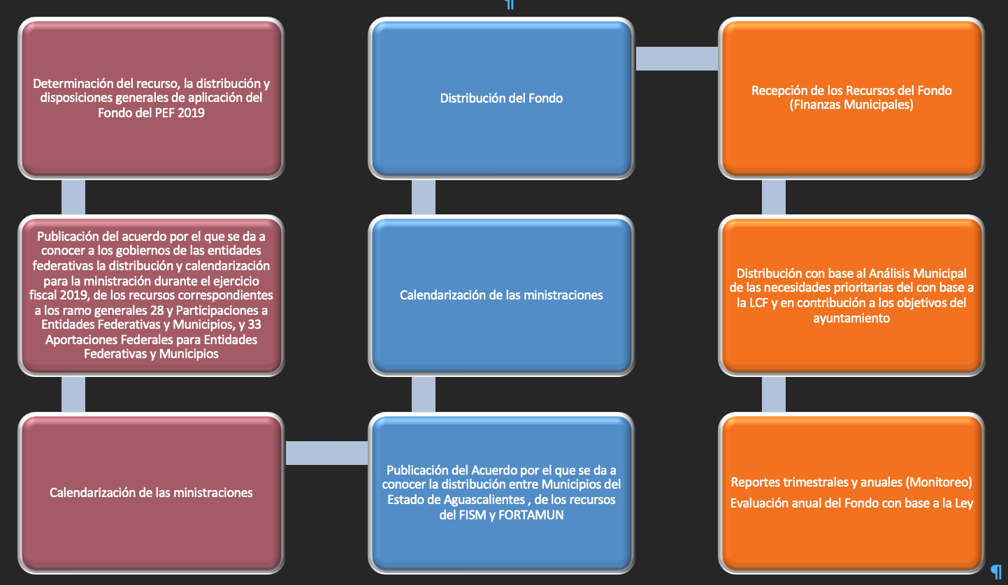

1 El “Modelo general de procesos” presentado no es necesariamente coincidente con todos los procesos específicos que pueda tener cada entidad federativa, este es una referencia, es decir, se debe ajustar a la entidad, por medio de modificar, agregar o eliminar los elementos necesarios. 2 Para mayor información consultar la Guía para la Optimización, Estandarización y Mejora Continua de Procesos https://www.gob.mx/cms/uploads/attachment/file/56904/Gu_a_para_la_Optimizaci_n__Estandarizaci_n_y_Mejora_Continua_de_Procesos.pdf

